关系图
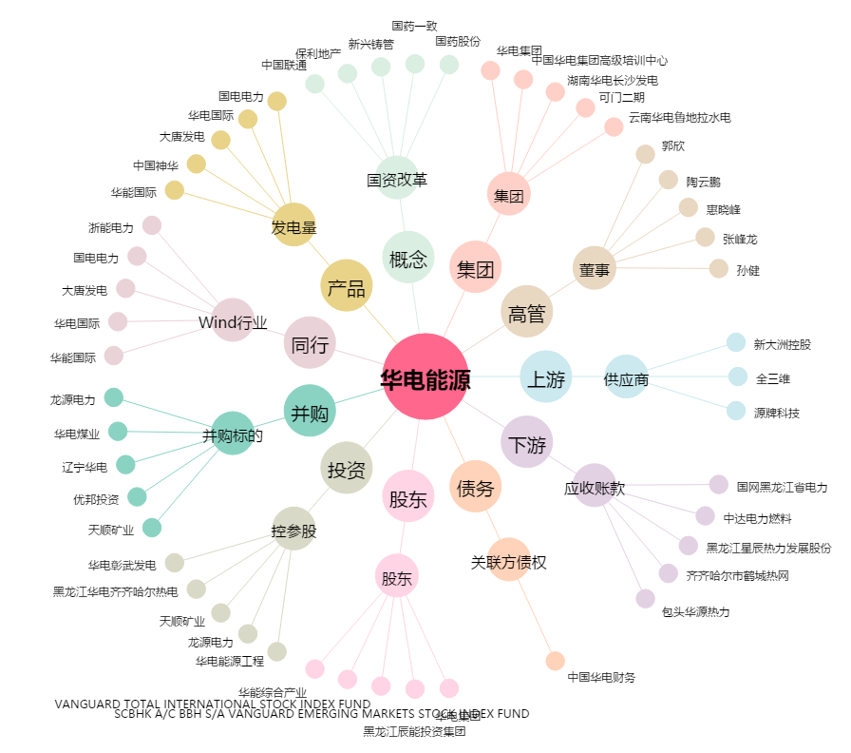
华电能源[600726.SH] - 关系概览图

